상품제안서
오슬로 리볼브 텀블러 | 상품코드: F14459

 |  |  |  |  |  |  | 02-412-0044 | www.easy1.co.kr
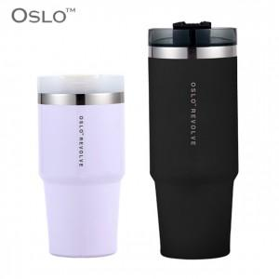

【상세/제작정보】

【인쇄/포장옵션】 | 실크, 레이저 / 포장지포장

【공급단가】 | 수량 | 100~ | 300~ | 500~ | 1,000~ | 3,000~
*VAT별도 | 600ml | 18,220원 | 17,550원 | 16,870원 | 16,200원 | 15,790원
 | 900ml | 19,570원 | 18,850원 | 18,120원 | 17,400원 | 16,960원

【상품 URL】 | http://www.easy1.co.kr/src/goods_detail.php?gdno=14459

